Costos AWS
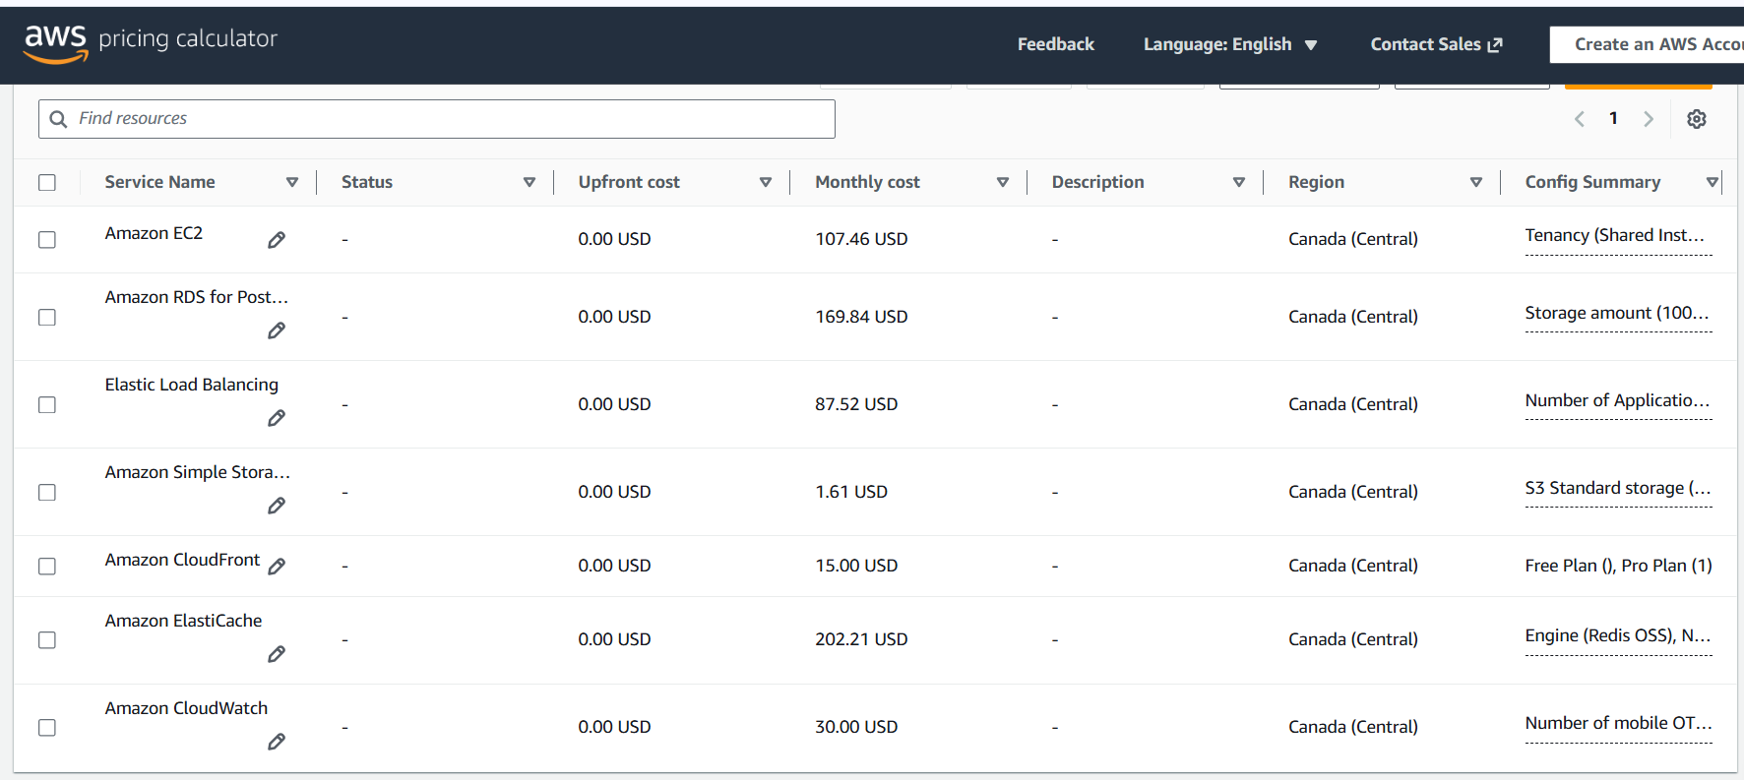
Servicio | Descripción Simplificada | Estimado Mensual (USD)
EC2 | 4 instancias t4g.medium corriendo 24/7 en subredes privadas. | USD 107
RDS | 1 base de datos db.t4g.medium Multi-AZ + 1 Single-AZ (VPC secundaria) con 100GB gp3 totales. | USD 170
ALB | 1 Application Load Balancer activo (Multi-AZ) con estimación base de 1 LCU. | USD 88
NAT Gateway | 1 NAT Gateway activo en subred pública con ~50 GB de procesamiento de datos mensual. | USD 39
S3 + CloudFront | 50GB de almacenamiento en S3 + 200GB de transferencia de salida vía CloudFront CDN. | USD 17
Redis (ElastiCache) | 1 Clúster de caché cache.t4g.medium con 2 nodos (1 Primario + 1 Réplica Multi-AZ). | USD 200
VPC Endpoints | 1 Interface Endpoint (Secrets Manager en 2 AZs) + 1 Gateway Endpoint (S3, gratuito). | USD 16
CloudWatch Logs | Ingesta y retención por 30 días de ~15 GB de logs centralizados (Apps y ALB). | USD 30
Total Estimado | Costo Aproximado Total Mensual de la Infraestructura Cloud Base | USD 667

Candidato | Mauricio Sarria

